組立図_閉止
Rev B：横スライドゲート／ケース100×205・最大5枚。図は固定画像、入力変更では更新されません。

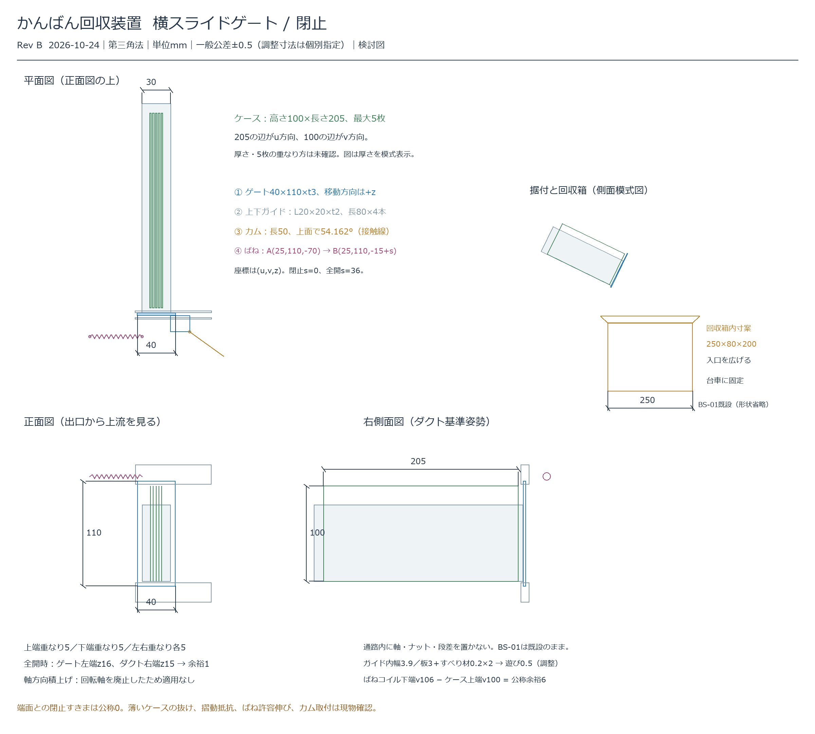

KS-B01 / Rev B / 2026-10-24 / 提案構造の検討図・旧回転蓋方式は廃止

組立図_全開
Rev B：横スライドゲート／ケース100×205・最大5枚。図は固定画像、入力変更では更新されません。

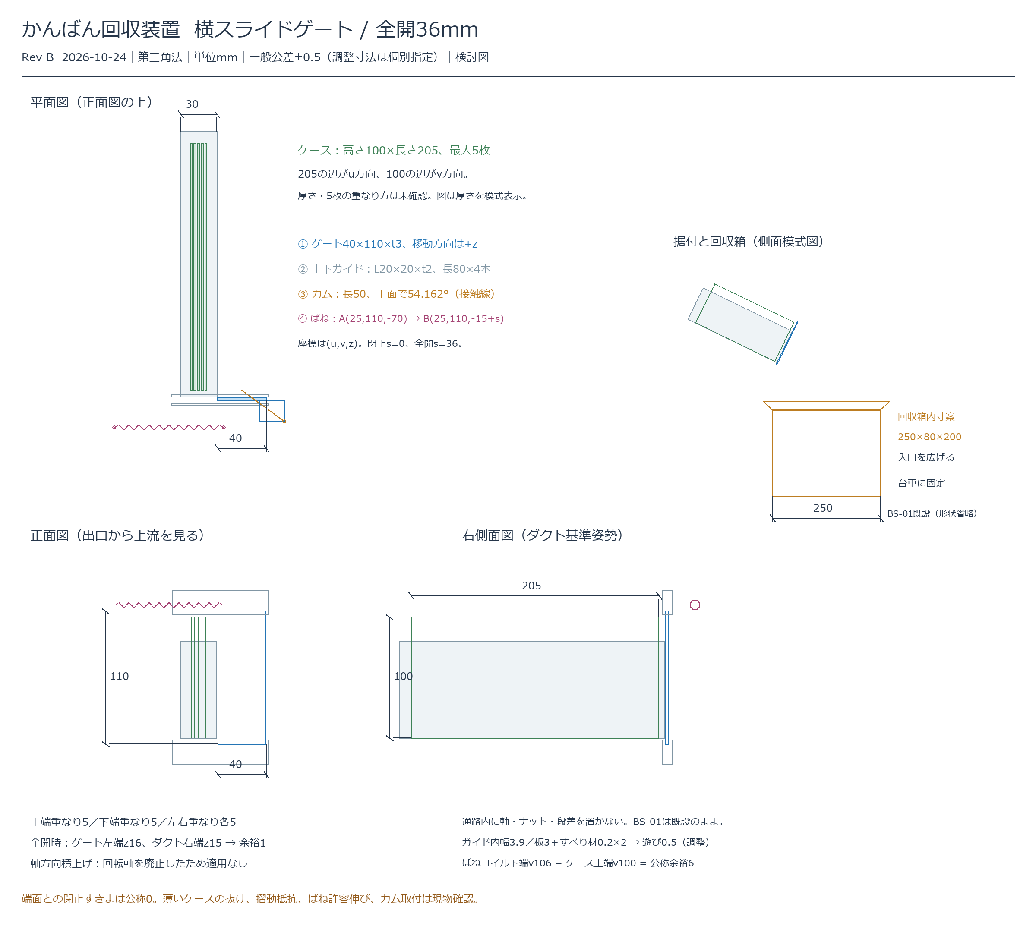

KS-B01 / Rev B / 2026-10-24 / 提案構造の検討図・旧回転蓋方式は廃止

部品図
Rev B：横スライドゲート／ケース100×205・最大5枚。図は固定画像、入力変更では更新されません。

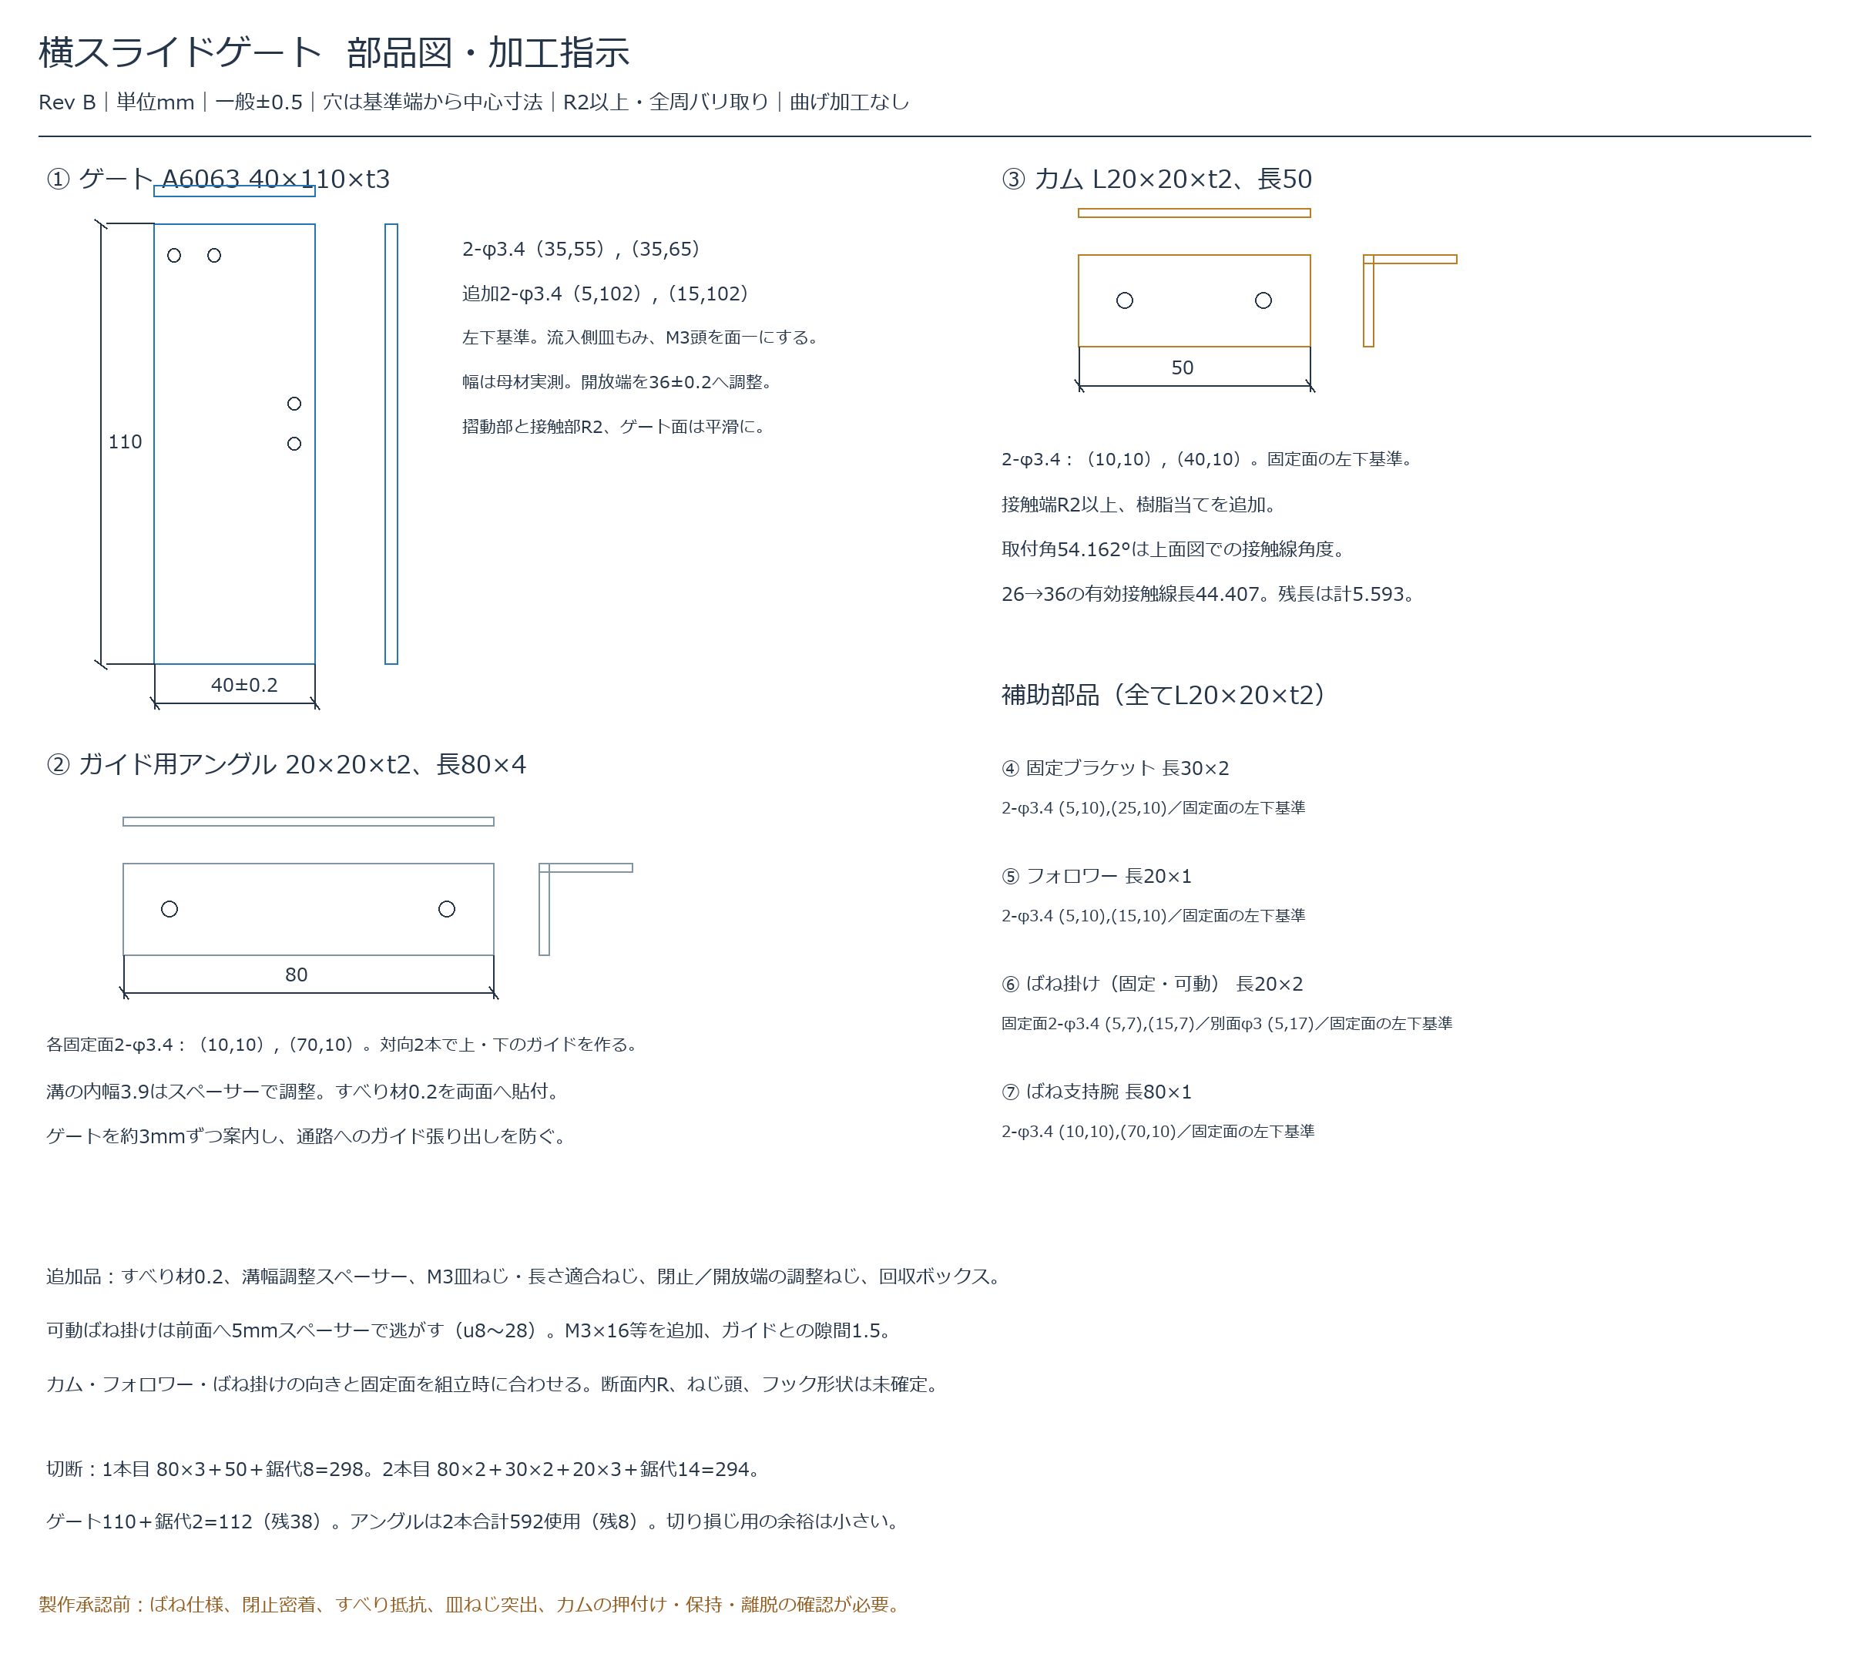

KS-B01 / Rev B / 2026-10-24 / 提案構造の検討図・旧回転蓋方式は廃止

